Resumen
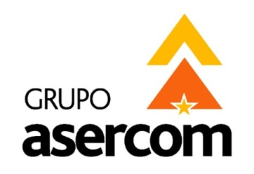
 |  |  |  |  | GRUPO ASERCOM, S.A. DE C.V.
 |  |  |  |  | División Telecomunicaciones

Cotizado a: |  |  |  |  | Fecha:
RAVISA MEXICO, S.C. |  |  |  |  | 26 de Noviembre de 2014
Atención: |  |  |  |  | Tiempo de Entrega:
Ing. Victor Alcocer |  |  |  |  | 1 Semana
Validez de la oferta: |  | 15 días |  |  | Agente:
Condiciones de pago: |  | Anticipo del 50% y Resto contra entrega |  |  | Arq. Dennise Mares

En respuesta a su amable solicitud ponemos a su consideración la siguiente cotización para el Proyecto de:
CABLEADO ESTRUCTURADO EN SITIO SAN NICOLAS

1 | SITE |  |  | $4,115.13 | USD

2 | EQUIPO ACTIVO SWITCHES |  |  | $6,516.00 | USD

3 | ENLACE DE FIBRA OPTICA |  |  | $1,838.33 | USD

4 | CABLEADO |  |  | $5,050.50 | USD

5 | CANALIZACION Y SERVICIOS |  |  | $3,372.40 | USD

 |  |  | Sub-Total en Doláres Sin IVA | $20,892.36 | USD

X | USD | LOS PRECIOS ESTAN COTIZADOS EN USD PAGADEROS CON LA MISMA MONEDA Y NO INCLUYEN IVA
 | MN | LOS PRECIOS ESTAN COTIZADOS EN MONEDA NACIONA Y NO INCLUYEN IVA

Grupo Asercom, S.A. de C.V. |  |  | www.grupoasercom.com
Corporativo Monterrey |  |  | Sucursal Guadalajara |  | Sucursal México, D.F.
Joaquín García No. 217 Col. Burócratas |  |  | Av. Circunvalación Agustín Yáñez No. 2360 Int 4-A |  | Río Lerma No. 26 Col. Cuauhtémoc
Del Estado Monterrey, N.L. C.P. 64380 |  |  | Col. Arcos Sur Guadalajara, Jal. C.P. 44150 |  | Del. Cuauhtémoc México, D.F. C.P. 06500
Conmutador (81) 1442-4000 |  |  | Tels (33) 3630-5030 y 3630-5033 |  | Tels (55) 5703-0028 y 5703-0141

